Theorie
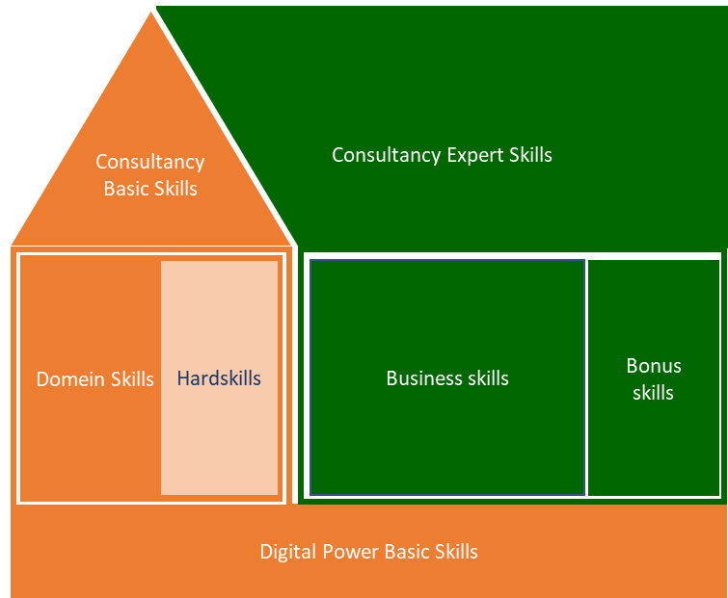
Digital Power Competentiehuis | Competentiegebieden

Uitwerking (NIET BEWERKEN!!)
 | Digital Power Basic Skills | Digital Power Basic Skills | Digital Power Basic Skills | Digital Power Basic Skills | Digital Power Basic Skills | Digital Power Basic Skills | Domein Skills | Domein Skills | Domein Skills | Hardskills | Hardskills | Hardskills | Hardskills | Hardskills | Basic Consultancy Skills | Basic Consultancy Skills | Basic Consultancy Skills | Basic Consultancy Skills | Basic Consultancy Skills | Business Skills | Business Skills | Business Skills | Business Skills | Business Skills | Expert Consultancy Skills | Expert Consultancy Skills | Expert Consultancy Skills | Expert Consultancy Skills | Expert Consultancy Skills
 | Leren & reflecteren | Ondersteunen & samenwerken | Ondernemen & resultaatgericht | Klantgericht | Kennisdeling | Coaching & begeleiding | Communication developers/ analysts | Tagging trends in domain | Requirements | Analytics (management/ admin) knowledge | Tag management | Data structures, tagplan, datalayer | Debugging | Programming | Adviseren | Doortastend & probleemoplossend | Interpersoonlijk communicatie | Verwachtings-management | Schriftelijke en mondelinge communicatie | Organisatie- en management identificatie | Strategische conceptualisatie | Projectmanagement | Verandermanagement | Leidinggeven | Situationele communicatie | Doelgerichte & effectieve communicatie | Besluitvaardigheid | Overtuigen & beinvloeden | Opbouwende feedback & slecht nieuws gesprekken
 | 1 | 2 | 3 | 4 | 5 | 6 | 1 | 2 | 3 | 1 | 2 | 3 | 4 | 5 | 1 | 2 | 3 | 4 | 5 | 1 | 2 | 3 | 4 | 5 | 1 | 2 | 3 | 4 | 5
Score op huidig situatie | #DIV/0! | #DIV/0! | #DIV/0! | #DIV/0! | #DIV/0! | #DIV/0! | #DIV/0! | #DIV/0! | #DIV/0! | #DIV/0! | #DIV/0! | #DIV/0! | #DIV/0! | #DIV/0! | #DIV/0! | #DIV/0! | #DIV/0! | #DIV/0! | #DIV/0! | #DIV/0! | #DIV/0! | #DIV/0! | #DIV/0! | #DIV/0! | #DIV/0! | #DIV/0! | #DIV/0! | #DIV/0! | #DIV/0!
Totaal Gem |  |  |  |  |  | #DIV/0! |  |  | #DIV/0! |  |  |  |  | #DIV/0! |  |  |  |  | #DIV/0! |  |  |  |  | #DIV/0! |  |  |  |  | #DIV/0!

Score op ambitie | #DIV/0! | #DIV/0! | #DIV/0! | #DIV/0! | #DIV/0! | #DIV/0! | #DIV/0! | #DIV/0! | #DIV/0! | #DIV/0! | #DIV/0! | #DIV/0! | #DIV/0! | #DIV/0! | #DIV/0! | #DIV/0! | #DIV/0! | #DIV/0! | #DIV/0! | #DIV/0! | #DIV/0! | #DIV/0! | #DIV/0! | #DIV/0! | #DIV/0! | #DIV/0! | #DIV/0! | #DIV/0! | #DIV/0!
Totaal Gem |  |  |  |  |  | #DIV/0! |  |  | #DIV/0! |  |  |  |  | #DIV/0! |  |  |  |  | #DIV/0! |  |  |  |  | #DIV/0! |  |  |  |  | #DIV/0!

Spreiding huidige versus ambitie
 | Score op ambitie | Score op huidig situatie
Leren & reflecteren | 0.0 | 0.0
Ondersteunen & samenwerken | 0.0 | 0.0
Ondernemen & resultaatgericht | 0.0 | 0.0
Klantgericht | 0.0 | 0.0
Kennisdeling | 0.0 | 0.0
Coaching & begeleiding | 0.0 | 0.0
Communication developers/ analysts | 0.0 | 0.0
Tagging trends in domain | 0.0 | 0.0
Requirements | 0.0 | 0.0
Analytics (management/ admin) knowledge | 0.0 | 0.0
Tag management | 0.0 | 0.0
Data structures, tagplan, datalayer | 0.0 | 0.0
Debugging | 0.0 | 0.0
Programming | 0.0 | 0.0
Adviseren | 0.0 | 0.0
Doortastend & probleemoplossend | 0.0 | 0.0
Interpersoonlijk communicatie | 0.0 | 0.0
Verwachtings-management | 0.0 | 0.0
Schriftelijke en mondelinge communicatie | 0.0 | 0.0
Organisatie- en management identificatie | 0.0 | 0.0
Strategische conceptualisatie | 0.0 | 0.0
Projectmanagement | 0.0 | 0.0
Verandermanagement | 0.0 | 0.0
Leidinggeven | 0.0 | 0.0
Situationele communicatie | 0.0 | 0.0
Doelgerichte & effectieve communicatie | 0.0 | 0.0
Besluitvaardigheid | 0.0 | 0.0
Overtuigen & beinvloeden | 0.0 | 0.0
Opbouwende feedback & slecht nieuws gesprekken | 0.0 | 0.0
Senioriteit per subcategorie
 | Totaal
Digital Power Basic Skills | 0.0
Domein Skills | 0.0
Hardskills | 0.0
Basic Consultancy Skills | 0.0
Business Skills | 0.0
 | 0.0

Huidige skills versus ambitie
 | Huidig | Ambitie
Digital Power Basic Skills | 0.0 | 0.0
Domein Skills | 0.0 | 0.0
Hardskills | 0.0 | 0.0
Basic Consultancy Skills | 0.0 | 0.0
Business Skills | 0.0 | 0.0
Expert Consultancy Skills | 0.0 | 0.0

Digital Power Basic Skills
Domein Skills
 | Huidig | Ambitie
Communication developers/ analysts | 0.0 | 0.0
Tagging trends in domain | 0.0 | 0.0
Requirements | 0.0 | 0.0
Hardskills
 | Huidig | Ambitie
Analytics (management/ admin) knowledge | 0.0 | 0.0
Tag management | 0.0 | 0.0
Data structures, tagplan, datalayer | 0.0 | 0.0
Debugging | 0.0 | 0.0
Programming | 0.0 | 0.0

Basic Consultancy Skills
Business Skills
Expert Consultancy Skills

